附件5
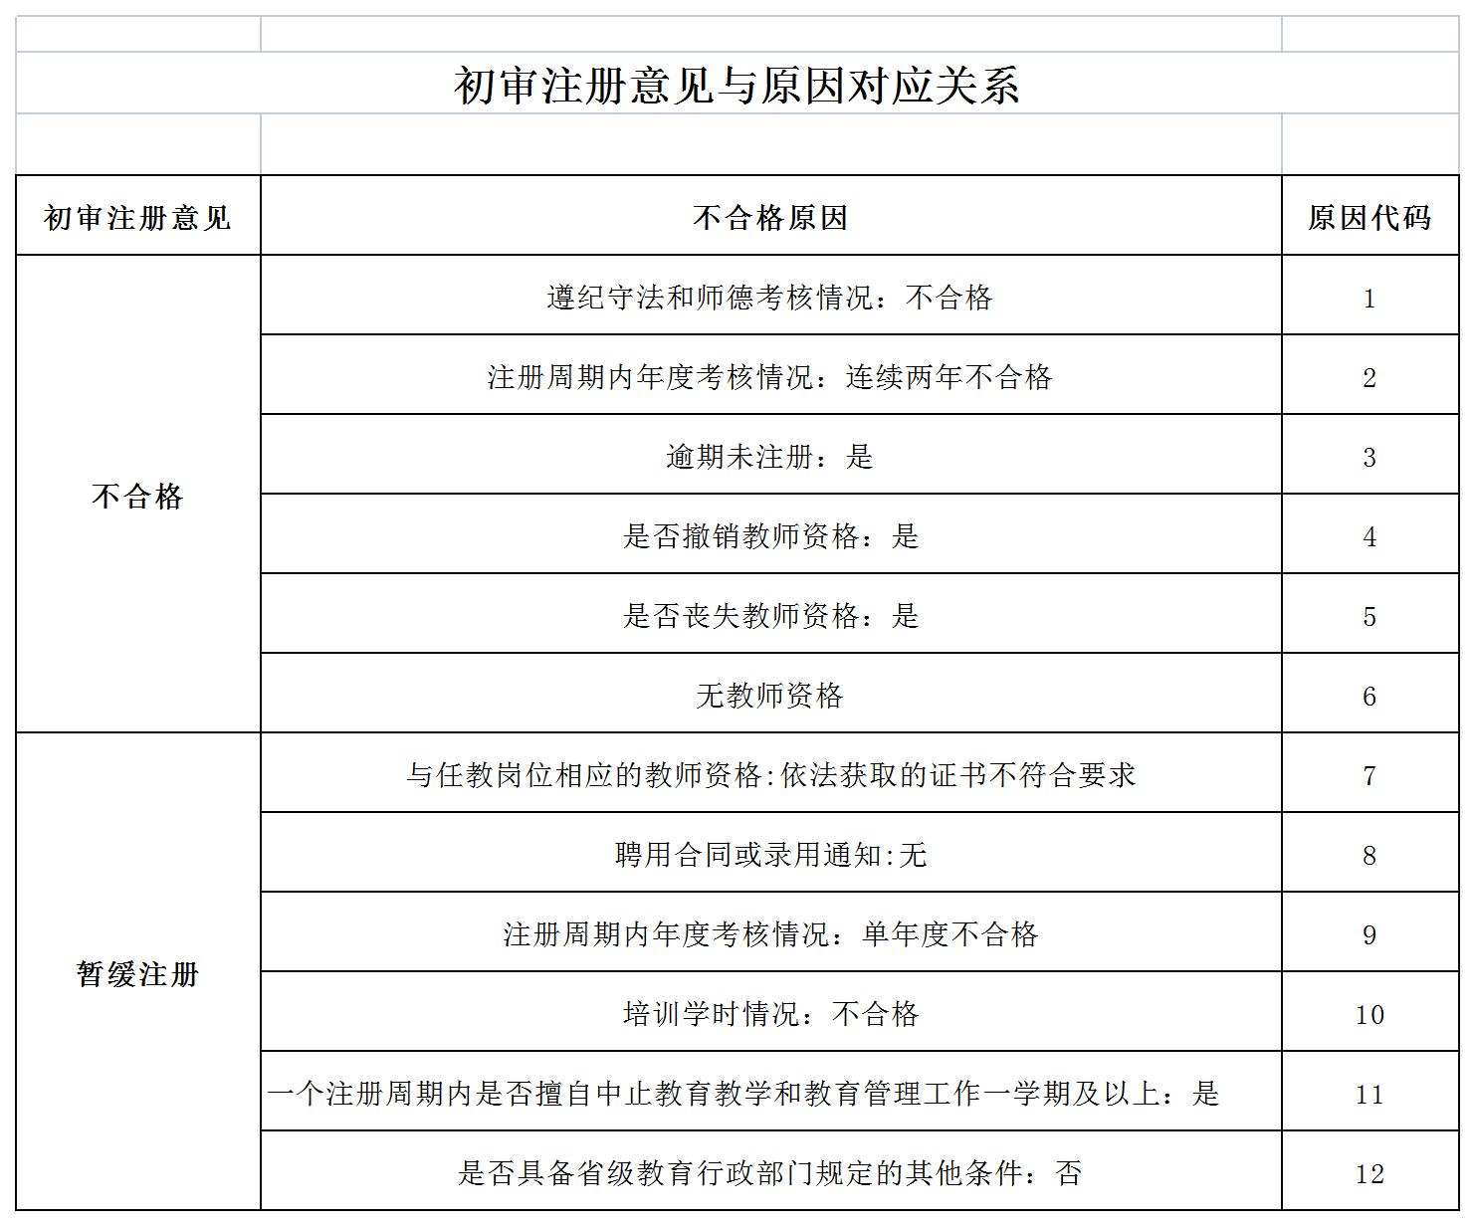
附件5
沙县区中小学教师资格定期注册申报人员花名册

单位（公章）： |  |  |  |  |  | 单位负责人（签名）： |  |  |  | 填表人： |  |  |  | 填表日期： 年 月 日

序号 | 网上 报名号 | 姓名 | 性别 | 身份证件号码 | 教师资格种类 | 教师资格任教学科 | 教师资格 证书号码 | 现任教 学段 | 现任教 学科 | 聘用合同或聘书 | 师德 表现 | 年度 考核 | 聘期考核 | 教学 工作量 | 培训 | 健康 状况 | 学校确认意见 | 备注
 |  |  |  |  | 幼儿园 |  |  | 幼儿园 |  | 有 | 良好 | 优秀 | 优秀 | 完成 | 完成 | 良好 | 合格
 |  |  |  |  | 小学 |  |  | 小学 |  | 无 | 差 | 合格 | 合格 | 未完成 | 未完成 | 差 | 暂缓注册
 |  |  |  |  | 初中 |  |  | 初中 |  |  |  | 不合格 | 不合格 |  |  |  | 不合格
 |  |  |  |  | 高中 |  |  | 高中
 |  |  |  |  | 中职 |  |  | 中职中专
 |  |  |  |  | 中职指导

说明：1.本表中申请注册人员信息可从系统中导出，先按合格、暂缓、不合格排列（每类之间空一行，序号连续），再按网上报名号从大到小排列。2.师德表现和健康状况：违反《中小学教师职业道德规范》和师德考核评价标准，影响恶劣的人员，师德表现栏填写差；因身心状况差无法正常从事教育教学工作的人员，健康状况栏填写差；病休人员提供病休证明。3.年度考核、聘期考核、教学工作量、培训按学校出具的证明（附件4）填写。4.暂缓注册、不合格的在备注中填写对应原因代码。5.本表中有关信息需与网报信息及提供的纸质材料信息三者一致。

附件8
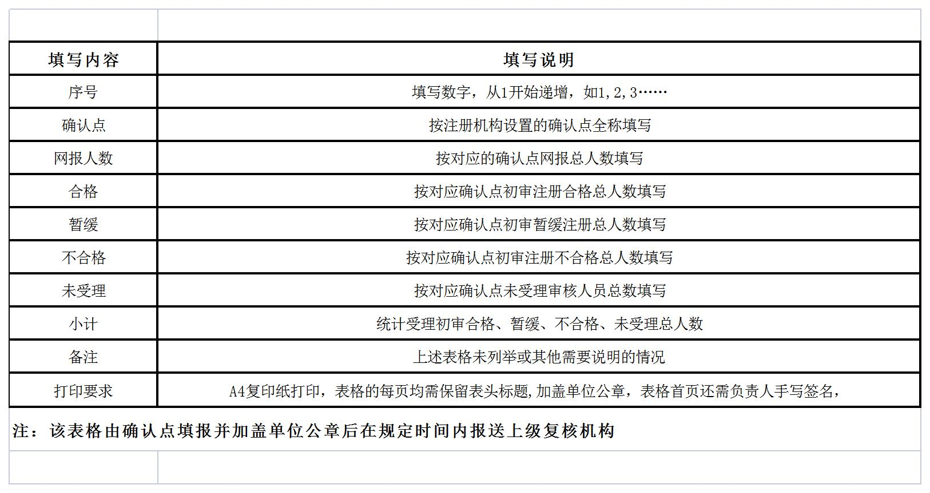
附件6：
2022年沙县区中小学教师资格定期注册确认情况一览表 |  |  |  |  |  |  |  |  |  | 填表说明：
填报单位（公章）： 填表人： 联系电话： 填表日期： 年 月 日
序号 | 确认点 | 网报人数 | 确认情况 |  |  |  |  |  | 备注
 |  |  | 合格 | 暂缓 | 不合格 | 未受理 | 无教资 | 小计
1 | 测试区幼儿园 | 80 | 75 | 3 |  | 2 | 0 | 80
2 | 测试区小学 | 80 | 79 |  | 1 |  | 0 | 80

附件9
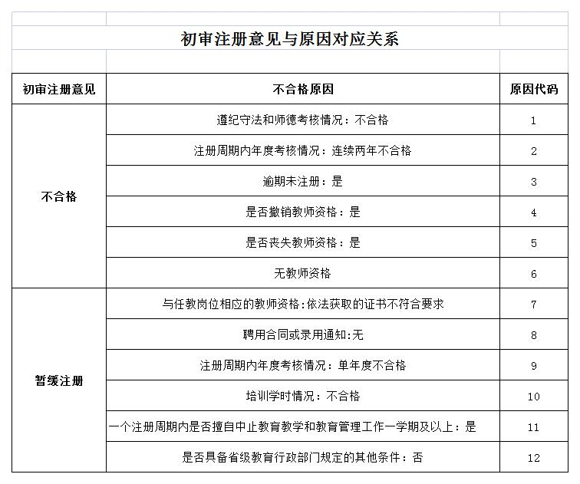
附件9
沙县区中小学教师资格定期注册“低段高聘”人员花名册

单位 （公章）： |  |  |  |  |  | 填表人： |  |  |  |  | 填表日期： 年 月 日

序号 | 姓名 | 性别 | 身份证件号码 | 教师资格种类 | 教师资格任教学科 | 教师资格 证书号码 | 现任教 学段 | 现任教 学科 | 聘用合同或证书 | 师德 表现 | 年度 考核 | 聘期考核 | 教学 工作量 | 培训 | 健康 状况 | 学校确认意见 | 注册 类型 | 备注
 |  |  |  | 幼儿园 |  |  | 幼儿园 |  | 有 | 良好 | 优秀 | 优秀 | 完成 | 完成 | 良好 | 合格 | 第1次注册
 |  |  |  | 小学 |  |  | 小学 |  | 无 | 差 | 合格 | 合格 | 未完成 | 未完成 | 差 | 暂缓注册 | 第2次注册
 |  |  |  | 初中 |  |  | 初中 |  |  |  | 不合格 | 不合格 |  |  |  | 不合格
 |  |  |  | 高中 |  |  | 高中
 |  |  |  | 中职 |  |  | 中职中专
 |  |  |  | 中职指导

说明：1.本表中申请注册人员信息可从系统中导出，先按合格、暂缓、不合格排列（每类之间空一行，序号连续），再按网上报名号从大到小排列。2.师德表现和健康状况：违反《中小学教师职业道德规范》和师德考核评价标准，影响恶劣的人员，师德表现栏填写差；因身心状况差无法正常从事教育教学工作的人员，健康状况栏填写差；病休人员提供病休证明。3.暂缓注册、不合格的在备注中填写对应原因代码。4.本表中有关信息需与网报信息及提供的纸质材料信息三者一致。

